关系图
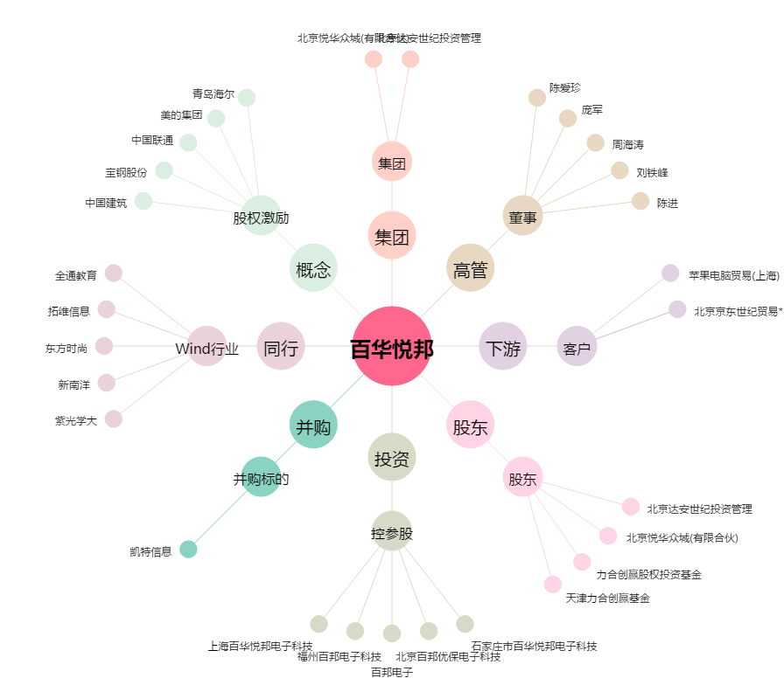
百华悦邦[300736.SZ] - 关系概览图

